Sheet1
中山大学附属第一医院手术专用椅采购项目采购项目报价清单
序号 | 产品名称 | 规格/型号 | 单位 | 数量 | 单价（元） | 总价（元） | 备注
1 | 手术专用椅 | 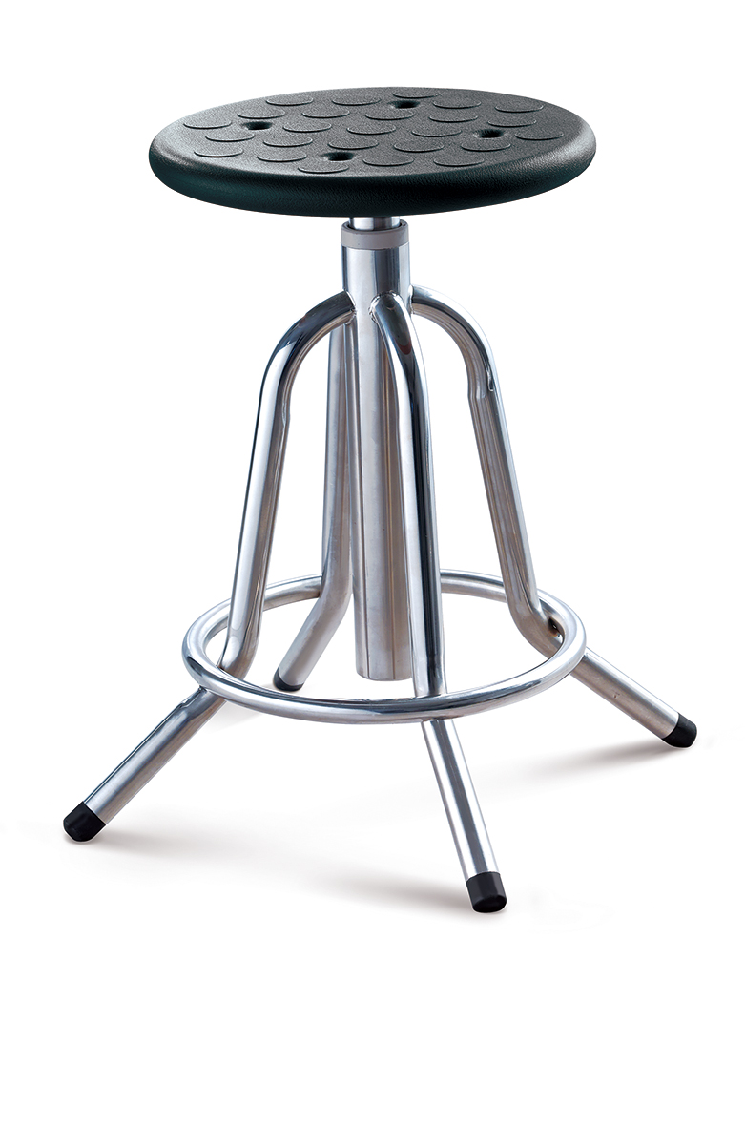 1.材质： （1）主体结构：SUS304不锈钢（≥1.0mm厚）； （2）凳面：PU，表面凸点、四个透气孔； 2.尺寸： φ350mm×500mm～700mm 3.工艺要求（必须达到要求，贴新图）： （1）底架整体焊接无外露焊点； （2）螺杆丝杆内藏； （3）底脚防滑底角为45°斜面设计。 4.附图： | 张 | 10 |  | 0
 |  | 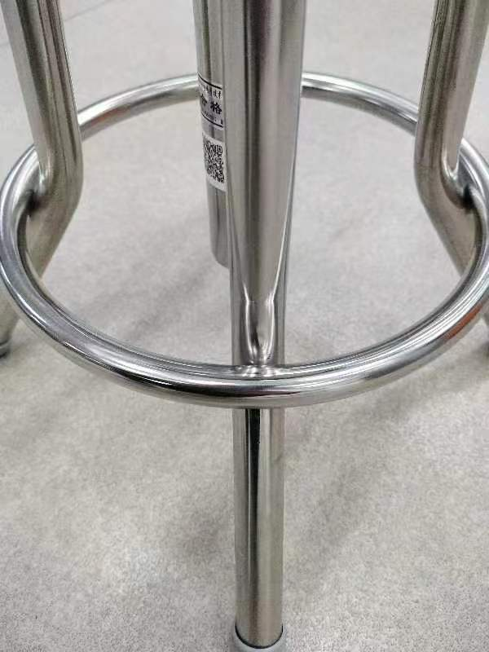 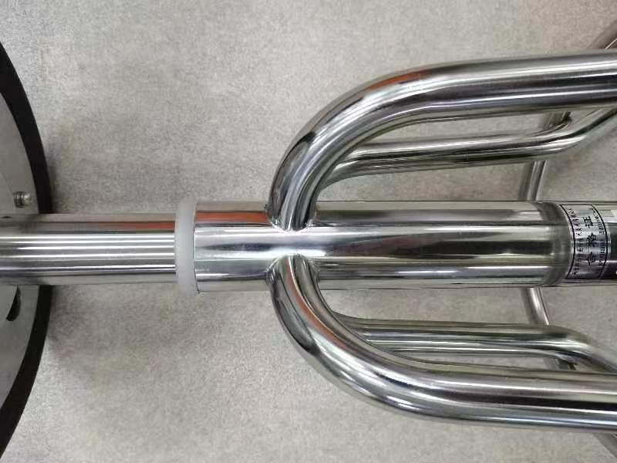 |  |  |  |  | 报价人将自己产品特征图片附在左侧格子内： （1）整体焊接 (2)螺杆丝杆内藏 （3）防滑底脚45°斜面 不更换特征图片视作无效报价
合计： |  |  |  |  | ¥0.00
（大写）：
说明：1、以上报价含税及运输安装费；
 |  |  | 报价单位：
 |  |  | （加盖公章）
 |  |  | 联系人：
 |  |  | 联系电话：

